20 мая
№ | наименование | производитель |  | цена | ссылка на тему | комментарий
1 | кардиган | акварель | 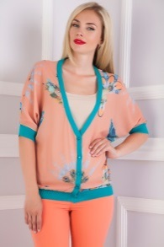 | 585 | http://www.nn.ru/community/pokupka/glavpristroi/?do=read&thread=30986598&topic_id=143119886
2 | платье | кардо |  | 1700 | http://www.nn.ru/community/pokupka/glavpristroi/?do=read&thread=30986514&topic_id=143116484
3 | босоножки | лемонти |  | 466 | http://www.nn.ru/community/pokupka/glavpristroi/?do=read&thread=30779570&topic_id=136412570
4 | юбка | дресс вуман |  | 456 | http://www.nn.ru/community/pokupka/glavpristroi/?do=read&thread=31015678&topic_id=143964604
5 | юбка | фрея | 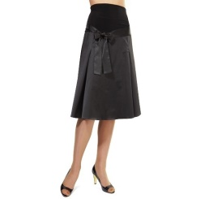 | 351 | http://www.nn.ru/community/pokupka/glavpristroi/?do=read&thread=30986608&topic_id=143120066
6 | брюки | том фарр |  | 429 | http://www.nn.ru/community/pokupka/glavpristroi/?do=read&thread=30986568&topic_id=143118852 | пристроено
7 | брюки | визави |  | 210 | http://www.nn.ru/community/pokupka/glavpristroi/?do=read&thread=30986536&topic_id=143117080 | пристроено
8 | леггинсы | витт | 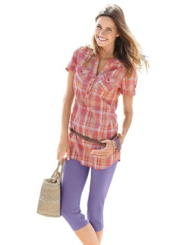 | 389 | http://www.nn.ru/community/pokupka/glavpristroi/?do=read&thread=30986558&topic_id=143118054 | пристроено
9 | спортивный костюм | популар |  | 597 | http://www.nn.ru/community/pokupka/glavpristroi/?do=read&thread=30986550&topic_id=143117666 | пристроено
10 | брюки | концепт клаб |  | 616 | http://www.nn.ru/community/pokupka/glavpristroi/?do=read&thread=30986544&topic_id=143117388
11 | блуза | джетти |  | 548.8 | http://www.nn.ru/community/pokupka/glavpristroi/?do=read&thread=30946018&topic_id=141842640 | пристроено
12 | блуза | шегида | 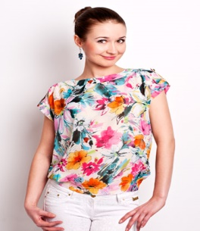 | 456 | http://www.nn.ru/community/pokupka/glavpristroi/?do=read&thread=31105368&topic_id=146816858#146817088
13 | кардиган | галатея | 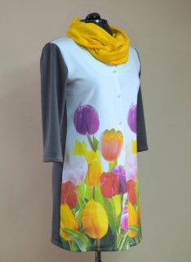 | 583.83 | http://www.nn.ru/community/pokupka/glavpristroi/?do=read&thread=30946238&topic_id=141849194
14 | юбка | серна | 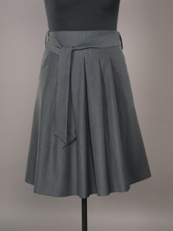 | 678.6 | http://www.nn.ru/community/pokupka/glavpristroi/?do=read&thread=30946372&topic_id=141853468
15 | платье | виаджио | 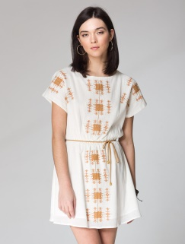 | 585 | http://www.nn.ru/community/pokupka/glavpristroi/?do=read&thread=30998122&topic_id=143459468 | пристроено
16 | платье | лента | 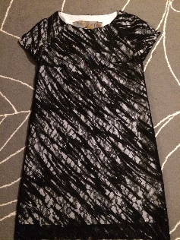 | 983 | http://www.nn.ru/community/pokupka/glavpristroi/?do=read&thread=31013216&topic_id=143892812#143892812 | пристроено
17 | платье | леди стайл |  | 410 | http://www.nn.ru/community/pokupka/glavpristroi/?do=read&thread=31013342&topic_id=143896242 | пристроено
18 | блуза | леди стайл | 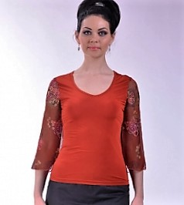 | 176 | http://www.nn.ru/community/pokupka/glavpristroi/?do=read&thread=31013372&topic_id=143897176 | пристроено
19 | туфли | турция | 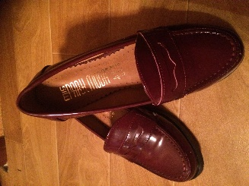 | 1431 | http://www.nn.ru/community/pokupka/glavpristroi/?do=read&thread=31015294&topic_id=143955238#143955472
20 | туника | акварель |  | 616 | http://www.nn.ru/community/pokupka/glavpristroi/?do=read&thread=31015386&topic_id=143957780#143957780
21 | платье | годдесс | 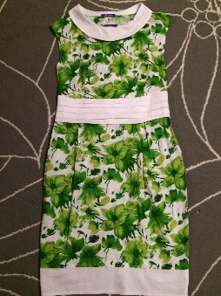 | 573 | http://www.nn.ru/community/pokupka/glavpristroi/?do=read&thread=31015836&topic_id=143968244
22 | юбка | эталина |  | 784 | http://www.nn.ru/community/pokupka/glavpristroi/?do=read&thread=31049254&topic_id=144998174
23 | слипоны | Baihe | 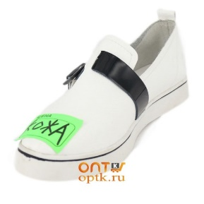 | 721 | http://www.nn.ru/community/pokupka/glavpristroi/?do=read&thread=31052640&topic_id=145099874
24 | сумка | Cremallera | 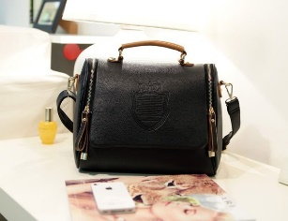 | 729 | http://www.nn.ru/community/pokupka/glavpristroi/?do=read&thread=31052716&topic_id=145101778 | пристроено
25 | платье | брэдли |  | 1512 | http://www.nn.ru/community/pokupka/glavpristroi/?do=read&thread=31069534&topic_id=145656696&anchor=145685990#145685990 | пристроено
26 | платье | фактори фэшн |  | 1521 | http://www.nn.ru/community/pokupka/glavpristroi/?do=read&thread=31069720&topic_id=145661760&anchor=145685974#145685974
27 | куртка | роберта феретти |  | 644 | http://www.nn.ru/community/pokupka/glavpristroi/?do=read&thread=31033798&topic_id=144512062&anchor=144513250#144514582 | пристроено
28 | кардиган | том фарр |  | 573 | http://www.nn.ru/community/pokupka/glavpristroi/?do=read&thread=31086994&topic_id=146218164#146218164 | пристроено
29 | платье | виаджио | 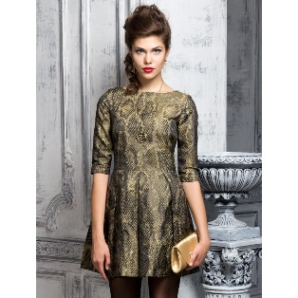 | 807 | http://www.nn.ru/community/pokupka/glavpristroi/?do=read&thread=31108148&topic_id=146903868
30 | блуза | мода-л |  | 277 | http://www.nn.ru/community/pokupka/glavpristroi/?do=read&thread=31108404&topic_id=146911836#146911836
31 | туника | мода-л |  | 277 | http://www.nn.ru/community/pokupka/glavpristroi/?do=read&thread=31108478&topic_id=146914402#146914402 | пристроено
32 | водолазка | мондиго |  | 339 | http://www.nn.ru/community/pokupka/glavpristroi/?do=read&thread=31015922&topic_id=143970488&anchor=146988462#146988462 | пристроено
33 | брюки | мода-л |  | 242 | http://www.nn.ru/community/pokupka/glavpristroi/?do=read&thread=31108536&topic_id=146916992
34 | платье | мода-л |  | 312 | http://www.nn.ru/community/pokupka/glavpristroi/?do=read&thread=31108564&topic_id=146918474&anchor=146987812#146987812 | пристроено
35 | платье | олмис |  | 585 | http://www.nn.ru/community/pokupka/glavpristroi/?do=read&thread=31074254&topic_id=145810734 | пристроено
36 | платье | лакост |  | 760 | http://www.nn.ru/community/pokupka/glavpristroi/?do=read&thread=31112366&topic_id=147044366 | пристроено (заберет, как привезу )VIKA2585
37 | блуза | 4 стиля | 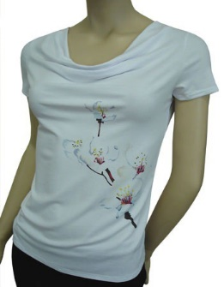 | 338 | http://www.nn.ru/community/pokupka/glavpristroi/?do=read&thread=31112476&topic_id=147046418 | пристроено (до раздач 30 мая)

